マスター作成
①マスター管理を左クリックし、「利用者管理」を左クリック。

②新規の場合は「新規利用者」を既存の利用者の変更は「利用者検索」を左クリック。
※左にある個人台帳は直接ナレッジデータ修正しますがここで使う意味が無いので使わない方が良い。

③既存利用者、新規利用者も利用者のナレッジに登録された「姓」からしか検索できません。
④登録したい利用者を左クリックで選んでから選択を左クリック。

⑤まず基本情報を入れます。
⑤-①管理番号…最新番号をクリックだけでOK
⑤-②利用者種別…高齢者を選んで下さい。
次に派遣情報の「登録」を左クリック。

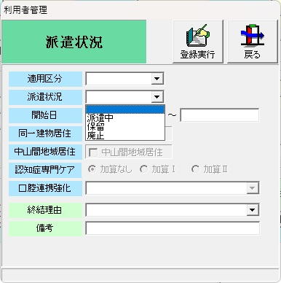
⑥派遣情報の登録
⑥-①適用区分「介護保険・訪問型（独自）」から選択
⑥-②派遣状況…派遣中にする。サービス終了時は廃止に。
⑥-③開始日は契約日でも構いません。終了日は終了時に合わせる。
⑥-④同一建物居住はサ高住ならチェックを入れる。

⑦訪問計画を左クリックしこの画面表示へ。

⑧登録したいサービスを下の提供票から選んで左クリックし、登録を左クリック。

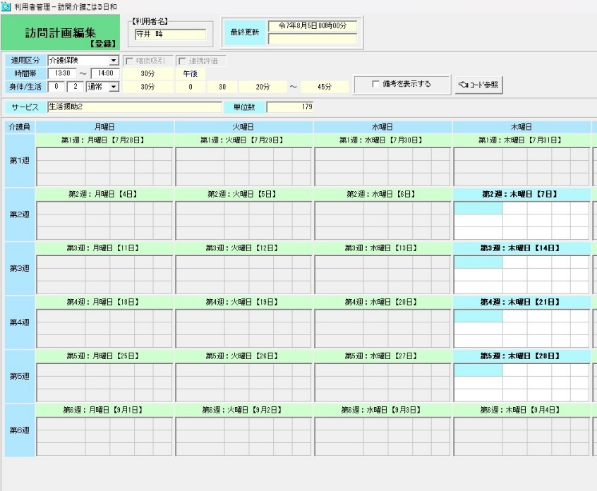
⑨この状態ではすべての週に担当が当たらないので、曜日の所を左クリックし

⑩すべての週で登録できるようにします。
この状態で水色部分を左クリック

⑪この画面でenterキーを押すと…

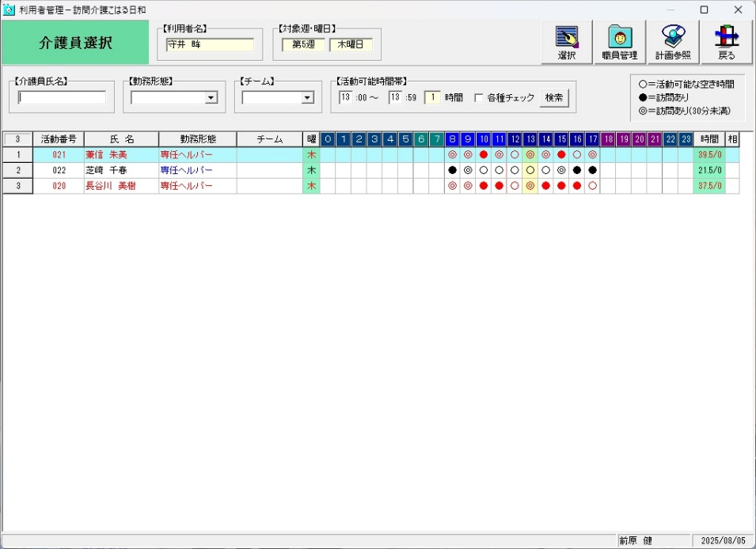
⑫介護員が出てきます。
誰でも良いので左クリックして
選択を左クリック。

⑬職員の登録が出来ました。
この後、登録実行を押せばできますが…

⑬-①重複している場合は確認画面が出ますが、このシステムで人員管理はしていないので、無視して「はい」をクリックして大丈夫です。

⑭無事登録出来ました。この作業は提供するサービス全てにおいて行ってください。
これをしないとサービスに入った形にならず実績が上がりません。

よく見たら分かると思いますが、要支援者は区分が「通所型（独自）」保険者が「倉敷市」です。要介護者は区分「介護給付」です。ここを変えないとナレッジで要介護で書類を作成しても反映されませんので注意。
その他については他と同じですが、上のと合わせて処理して初めて請求にあがるので注意してください。

予定作成
①月次処理を左クリックし、「仮実績の作成」を左クリック。

②適用区分「介護保険・訪問型（独自）を選んで読込実行左クリック。

③全選択を左クリックして選択した後、読込実行を左クリック。

④ナレッジで作った情報が登録されます。回数等内容がおかしい場合はナレッジでの作成時ミス。新規の方の場合は事前に利用者登録をしておかないと反映されなかったりするので注意。

記録の編集
①訪問状況参照を左クリック。

②利用者をクリック。

③「はい」を左クリック。

④訪問状況参照画面になります。
日間・週間・月間とありますので、
使いやすいのを選んで下さい。

⑤プランを左クリックして選択する事で「修正」「削除」「区分」を選ぶ事が出来ます。

⑥「修正」は曜日変更やサービス内容変更が可能です。
「区分」は右画像の通りですが、中止以外は使わないで大丈夫です。
「削除」プランの削除ですが使用しないで下さい。削除すると元に戻せません。

⑥修正項目は黄色矢印の場所になります。
予定から時間と曜日が変わるだけなら日付/時間のみ修正。
提供内容の変更があった場合はそれに伴った時間を入力した上で、数字を身体/生活へ入力。身体01のみZ1ですので注意。
入力が終わったら修正実行で修正完了。

⑦ここまでが通常の修正及び変更の流れですが、訪問の場合、追加の利用や予定回数を超える入力がこの画面では出来ません。
あくまでも上記の処理は既存の利用予定の変更及び修正なので、予定回数を超える追加が発生した場合には、ナレッジで予定を作成する必要があるので注意してください。

実績送信
①月次処理を左クリックし、要支援は「実績送出（訪問型サービス独自）」要介護者は「実績送出（介護給付）」を選択して左クリック

②読込実行左クリック。

④全て問題なくチェックできれば送出実行がクリック可能になるので送り出しを行って下さい。

③左にシステムで入力された実績が上がります。実際に入力した情報と、手書きの提供票の内容と相違無いか確認。内容が違う場合は訪問状況参照で入力のし直しがあるので、この画面から出て下さい。

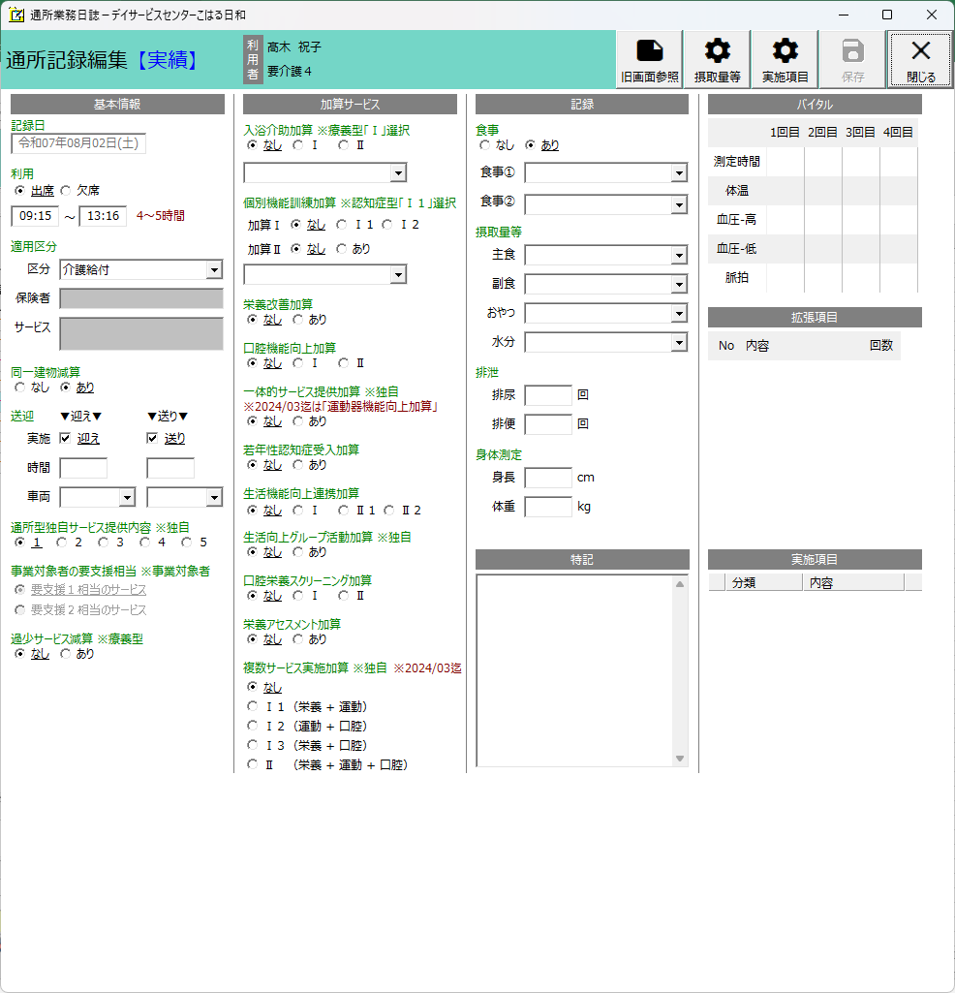

編集が終わったら必ず保存を左クリック。

⑨修正項目は黄色矢印の場所が主な場所です。
欠席の場合、時間の変更があった場合、送迎を行わない場合、入浴予定があるのに行わなかった場合、食事を食べなかった場合。それらが生じた場合は、それに伴った選択をして左クリックしてください。

⑨入浴予定があるのに入らないと言った場合には、名前にマウスを合わせて右クリックを行い「記録の編集」をクリック。

⑬年／月の集計欄はなしにチェックを入れてから印刷実行ボタンを押して下さい。

⑫印字したい曜日の印刷対象で左クリック。

⑭プレビュー表示で印刷実行すると…

